Sheet1
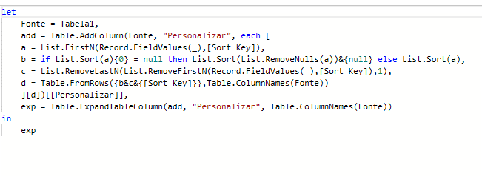
N1 | N2 | N3 | N4 | N5 | N6 | N7 | N8 | Sort Key | Answer Expected
9 | 4 | 6 | 4 | 9 | 8 | 4 | 1 | 3 | 4 | 6 | 9 | 4 | 9 | 8 | 4 | 1
7 | 6 | 1 | 4 | 3 |  |  |  | 4 | 1 | 4 | 6 | 7 | 3
4 | 1 | 8 | 7 | 5 | 8 | 5 |  | 2 | 1 | 4 | 8 | 7 | 5 | 8 | 5
5 | 8 | 7 | 1 | 9 | 2 | 3 | 2 | 5 | 1 | 5 | 7 | 8 | 9 | 2 | 3 | 2
3 | 3 |  |  |  |  |  |  | 3 | 3 | 3
5 | 3 | 7 | 3 | 2 | 2 | 4 | 1 | 6 | 2 | 2 | 3 | 3 | 5 | 7 | 4 | 1
6 | 6 | 7 | 3 | 3 |  |  |  | 2 | 6 | 6 | 7 | 3 | 3
6 | 9 | 7 |  |  |  |  |  | 1 | 6 | 9 | 7
9 | 8 |  |  |  |  |  |  | 2 | 8 | 9
3 | 3 | 1 | 2 | 4 | 3 | 5 | 3 | 8 | 1 | 2 | 3 | 3 | 3 | 3 | 4 | 5

Classifique as linhas nas colunas de A a H de acordo com a chave Sort. Se a chave Sort for n, somente as primeiras n células na linha serão classificadas e as células restantes permanecerão como estão. exemplo - 8, 4, 5, 0, 9, 6 e a chave Sort é 4. Então a resposta seria 0, 4, 5, 8, 9, 6.

